Sheet1
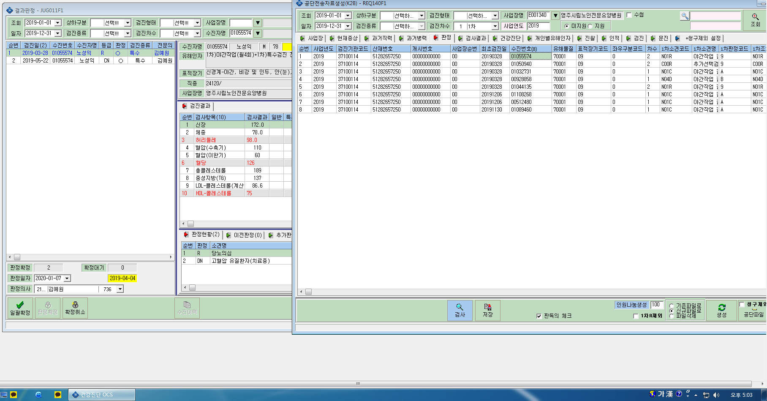
1차 검진에서 2개 진단명이 동일한 표적장기인 경우 전송은 어떻게 하면 되나요?
1차 R 당뇨질환의심 , DN 고혈압 유질환자 인경우 1차 판정코드에 R로만 기재됨

